Convencional_seguimiento
Variable | Descripción | Valor | N (numerador/denominador) | Periodo | Otro periodo (si no disponible en columna anterior) | Fuente (estudio o externa indicando cual) | Observaciones
p_cyto_benign | Proporción de pacientes con resultado de citología benigno (sobre total de pacientes) | 32.01% | 113/353 | Otro (indicar) | Desde 01/06/2016 a 31/07/2019
p_hra_nohsilic | Proporción de pacientes con anoscopia no HSIL ni cancer (sobre total de pacientes con citologia no benigna) | 62.08% | 149/240 | Otro (indicar) | Desde 01/06/2016 a 31/07/2019
p_hra_hsil | Proporción de pacientes con anoscopia HSIL (sobre total de pacientes con citologia no benigna) | 37.50% | 90/240 | Otro (indicar) | Desde 01/06/2016 a 31/07/2019
p_hra_ic | Proporción de pacientes con cáncer invasivo o no invasivo en anoscopia (sobre total de pacientes con citologia no benigna) | 0.42% | 1/240 | Otro (indicar) | Desde 01/06/2016 a 31/07/2019
p_regression_hra_hsil_o_cyto_hsil | Proporción de pacientes con regresión, anoscopia HSIL o citologia HSIL (sobre total de pacientes con anoscopia HSIL o citologia HSIL) | 17.04% | 23/135 | Otro (indicar) | Desde 01/06/2016 a 31/07/2019
p_progression_hra_hsil_o_cyto_hsil | Proporción de pacientes con progresión, anoscopia HSIL o citologia HSIL (sobre total de pacientes con anoscopia HSIL o citologia HSIL) | 5.93% | 8/135 | Otro (indicar) | Desde 01/06/2016 a 31/07/2019
p_persistence_hra_hsil_o_cyto_hsil | Proporción de pacientes con persistencia, anoscopia HSIL o citologia HSIL (sobre total de pacientes con anoscopia HSIL o citologia HSIL) | 62.22% | 84/135 | Otro (indicar) | Desde 01/06/2016 a 31/07/2019
p_regression_progression_hra_hsil_o_cyto_hsil | Proporción de pacientes con regresión que posteriormente pasan a progresión, anoscopia HSIL o citologia HSIL (sobre total de pacientes con anoscopia HSIL o citologia HSIL) | 0.74% | 1/135 | Otro (indicar) | Desde 01/06/2016 a 31/07/2019
p_progression_regression_hra_hsil_o_cyto_hsil | Proporción de pacientes con progresión que posteriormente pasan a regresión, anoscopia HSIL o citologia HSIL (sobre total de pacientes con anoscopia HSIL o citologia HSIL) | 0% | 0/135 | Otro (indicar) | Desde 01/06/2016 a 31/07/2019
p_no_compound_result_hra_hsil_o_cyto_hsil | Proporción de pacientes sin resultado compuesto, anoscopia HSIL o citologia HSIL (sobre total de pacientes con anoscopia HSIL o citologia HSIL) | 14.07% | 19/135 | Otro (indicar) | Desde 01/06/2016 a 31/07/2019
c_cyto | Coste de citología (médico/enfermera + dispositivo + laboratorio + otros)
c_hra | Coste de AAR (médico/enfermera + uso del aparato + lectura + otros)
c_surgery | Coste de cirugía colorrectal
u_healthy | Utility en estado saludable
u_ascus | Utility de ASCUS
u_lsil | Utility de LSIL
u_asc-h | Utility de ASC-H
u_hsil | Utility de HSIL
u_cancer | Utility de cáncer invasivo anal
u_survive_surgery | Utility tras sobrevivir cirugía colorrectal

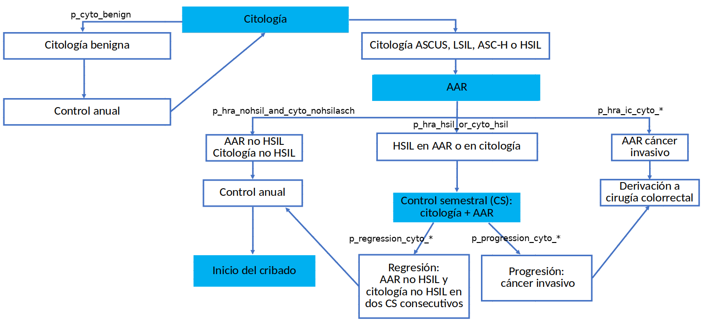
 |  |  |  |  |  |  |  | Pacientes seguimiento (N = 286) |  | Pacientes total (N = 354)
 |  |  | * Parámetros de estudios experimentales o coste efectividad o ELAVI |  |  |  |  | Valor | N (numerador/denominador) | Valor | N (numerador/denominador)
 |  |  | Citologia |  |  | Numerador | Denominador
 |  |  | Porcentaje de pacientes sin resultado compuesto HSIL durante el estudio, que tenían citología benigna en visita basal |  |  | Pacientes sin resultado compuesto HSIL y citologia benigna en visita basal | Pacientes sin resultado compuesto HSIL | 67.74% | 105/155 | 64.47% | 127/197
 |  |  | Porcentaje de pacientes con resultado compuesto HSIL durante el estudio que tenían citología benigna en visita basal |  |  | Pacientes con resultado compuesto HSIL y citologia benigna en visita basal | Pacientes con resultado compuesto HSIL | 29.77% | 39/131 | 27.39% | 43/157
 |  |  | Porcentaje de pacientes sin resultado compuesto HSIL durante el estudio que tenían citología LSIL en visita basal |  |  | Pacientes sin resultado compuesto HSIL y citologia LSIL en visita basal | Pacientes sin resultado compuesto HSIL | 9.68% | 15/155 | 12.18% | 24/197
 |  |  | Porcentaje de pacientes con resultado compuesto HSIL durante el estudio que tenían citología LSIL en visita basal |  |  | Pacientes con resultado compuesto HSIL y citologia LSIL en visita basal | Pacientes con resultado compuesto HSIL | 21.37% | 28/131 | 21.02% | 33/157
 |  |  | Porcentaje de pacientes sin resultado compuesto HSIL durante el estudio que tenían citología ASCUS en visita basal |  |  | Pacientes sin resultado compuesto HSIL y citologia ASCUS en visita basal | Pacientes sin resultado compuesto HSIL | 16.77% | 26/155 | 15.74% | 31/197
 |  |  | Porcentaje de pacientes con resultado compuesto HSIL durante el estudio que tenían citología ASCUS en visita basal |  |  | Pacientes con resultado compuesto HSIL y citologia ASCUS en visita basal | Pacientes con resultado compuesto HSIL | 19.08% | 25/131 | 19.11% | 30/157
 |  |  | Porcentaje de pacientes sin resultado compuesto HSIL durante el estudio que tenían citología ASC-H en visita basal |  |  | Pacientes sin resultado compuesto HSIL y citologia ASC-H en visita basal | Pacientes sin resultado compuesto HSIL | 1.29% | 2/155 | 2.54% | 5/197
 |  |  | Porcentaje de pacientes con resultado compuesto HSIL durante el estudio que tenían citología ASC-H en visita basal |  |  | Pacientes con resultado compuesto HSIL y citologia ASC-H en visita basal | Pacientes con resultado compuesto HSIL | 3.82% | 5/131 | 3.18% | 5/157
 |  |  | Porcentaje de pacientes sin resultado compuesto HSIL durante el estudio que tenían citología HSIL en visita basal |  |  | Pacientes sin resultado compuesto HSIL y citologia HSIL en visita basal | Pacientes sin resultado compuesto HSIL | 0% | 0/155 | 0% | 0/197
 |  |  | Porcentaje de pacientes con resultado compuesto HSIL durante el estudio que tenían citología HSIL en visita basal |  |  | Pacientes con resultado compuesto HSIL y citologia HSIL en visita basal | Pacientes con resultado compuesto HSIL | 24.43% | 32/131 | 27.39% | 43/157

 |  |  | AAR
 |  |  | Porcentaje de pacientes con resultado compuesto HSIL que tenían AAR sin biopsia HSIL (o no biopsia o biopsia benigna/LSIL). |  |  | Pacientes con resultado compuesto HSIL y AAR sin biopsia HSIL (o no biopsia o biopsia benigna/LSIL) | Pacientes con resultado compuesto HSIL | 35.88% | 47/131 | 36.31% | 57/157
 |  |  | Porcentaje de pacientes sin resultado compuesto HSIL compuesto que tenían AAR sin biopsia HSIL (o no biopsia o biopsia benigna/LSIL). |  |  | Pacientes sin resultado compuesto HSIL y AAR sin biopsia HSIL (o no biopsia o biopsia benigna/LSIL) | Pacientes sin resultado compuesto HSIL | 100% | 155/155 | 100% | 197/197
 |  |  | Porcentaje de pacientes con resultado compuesto HSIL compuesto que tenían AAR con biopsia HSIL |  |  | Pacientes con resultado compuesto HSIL y AAR con biopsia HSIL | Pacientes con resultado compuesto HSIL | 88.55% | 116/131 | 85.35% | 134/157
 |  |  | Porcentaje de pacientes sin resultado compuesto HSIL que tenían AAR con biopsia HSIL |  |  | Pacientes sin resultado compuesto HSIL y AAR sin biopsia HSIL | Pacientes sin resultado compuesto HSIL | 0% | 0/155 | 0% | 0/197
 |  |  | Porcentaje de pacientes con resultado compuesto HSIL que tenían AAR con cáncer anal |  |  | Pacientes con resultado compuesto HSIL y AAR con cancer anal | Pacientes con resultado compuesto HSIL | 0.76% | 1/131 | 0.64% | 1/157
 |  |  | Porcentaje de pacientes sin resultado compuesto HSIL que tenían AAR cáncer anal |  |  | Pacientes sin resultado compuesto HSIL y AAR con cancer anal | Pacientes sin resultado compuesto HSIL | 0% | 0/155 | 0% | 0/197

 |  |  | Otros
 |  |  | Prevalencia/incidencia de cáncer anal en HIV+ MSM (o hazard ratio) | Incidencia 85/100.000 habitantes año (Clifford G DOI: 10.1002/ijc.33185)
 |  |  | Prevalencia/incidencia de HSIL de ano en HIV+ MSM (o hazard ratio) |  |  |  |  | 69 casos; 157.6 person-years at risk; 44 per 100 p-y |  | 90 casos; 180 person-years at risk; 50 per 100 p-y
 |  |  | Supervivencia cáncer anal en HIV+ MSM | Supervivencia relativa a 5 años de cáncer anal en general: 70,1% (https://seer.cancer.gov)
 |  |  | Aclaramiento de HSIL |  |  |  |  | 28/69 = 40.58% |  | 28/90 = 31.11%
 |  |  | Recurrencia HSIL (incidencia de HSIL en paciente con aclaramiento de HSIL) |  |  |  |  | 4/28 = 14.29% |  | 4/28 = 14.29%
 |  |  | Recurrencia HSIL+ (AAR tratamiento) | Recurrencia HSIL tras tto con electrocauterización (media de seguimiento de 17.5 años): 35% (Burgos J DOI:10.1097/QAD.0000000000001433) | ANCHOR

Convencionalhpv16la_seguimiento
Variable | Descripción | Valor | N (numerador/denominador) | Periodo | Otro periodo (si no disponible en columna anterior) | Fuente (estudio o externa indicando cual) | Observaciones
p_cyto_benign_hpv16_neg | Proporción de pacientes con resultado de citología benigno y HPV16 negativo (sobre total de pacientes) | 26.35% | 93/353 | Otro (indicar) | Desde 01/06/2016 a 31/07/2019
p_hra_nohsilic | Proporción de pacientes con anoscopia no HSIL ni cancer (sobre total de pacientes con citologia no benigna o HPV16 positivo) | 63.08% | 164/260 | Otro (indicar) | Desde 01/06/2016 a 31/07/2019
p_hra_hsil | Proporción de pacientes con anoscopia HSIL (sobre total de pacientes con citologia no benigna o HPV16 positivo) | 36.54% | 95/260 | Otro (indicar) | Desde 01/06/2016 a 31/07/2019
p_hra_ic | Proporción de pacientes con cáncer invasivo o no invasivo en anoscopia (sobre total de pacientes con citologia no benigna o HPV16 positivo) | 0.38% | 1/260 | Otro (indicar) | Desde 01/06/2016 a 31/07/2019
p_regression_hra_hsil_o_cyto_hsil | Proporción de pacientes con regresión, anoscopia HSIL o citologia HSIL (sobre total de pacientes con anoscopia HSIL o citologia HSIL) | 17.04% | 23/135 | Otro (indicar) | Desde 01/06/2016 a 31/07/2019
p_progression_hra_hsil_o_cyto_hsil | Proporción de pacientes con progresión, anoscopia HSIL o citologia HSIL (sobre total de pacientes con anoscopia HSIL o citologia HSIL) | 5.93% | 8/135 | Otro (indicar) | Desde 01/06/2016 a 31/07/2019
p_persistence_hra_hsil_o_cyto_hsil | Proporción de pacientes con persistencia, anoscopia HSIL o citologia HSIL (sobre total de pacientes con anoscopia HSIL o citologia HSIL) | 62.22% | 84/135 | Otro (indicar) | Desde 01/06/2016 a 31/07/2019
p_regression_progression_hra_hsil_o_cyto_hsil | Proporción de pacientes con regresión que posteriormente pasan a progresión, anoscopia HSIL o citologia HSIL (sobre total de pacientes con anoscopia HSIL o citologia HSIL) | 0.74% | 1/135 | Otro (indicar) | Desde 01/06/2016 a 31/07/2019
p_progression_regression_hra_hsil_o_cyto_hsil | Proporción de pacientes con progresión que posteriormente pasan a regresión, anoscopia HSIL o citologia HSIL (sobre total de pacientes con anoscopia HSIL o citologia HSIL) | 0% | 0/135 | Otro (indicar) | Desde 01/06/2016 a 31/07/2019
p_no_compound_result_hra_hsil_o_cyto_hsil | Proporción de pacientes sin resultado compuesto, anoscopia HSIL o citologia HSIL (sobre total de pacientes con anoscopia HSIL o citologia HSIL) | 14.07% | 19/135 | Otro (indicar) | Desde 01/06/2016 a 31/07/2019
c_cyto | Coste de citología
c_hpvla | Coste de prueba HPV LA
c_cyto_and_hpvla | Coste de citología + prueba HPV LA
c_hra | Coste de AAR (médico/enfermera + uso del aparato + lectura + otros)
c_surgery | Coste de cirugía colorrectal
u_healthy | Utility en estado saludable
u_ascus | Utility de ASCUS
u_lsil | Utility de LSIL
u_asc-h | Utility de ASC-H
u_hsil | Utility de HSIL
u_cancer | Utility de cáncer invasivo anal
u_survive_surgery | Utility tras sobrevivir cirugía colorrectal

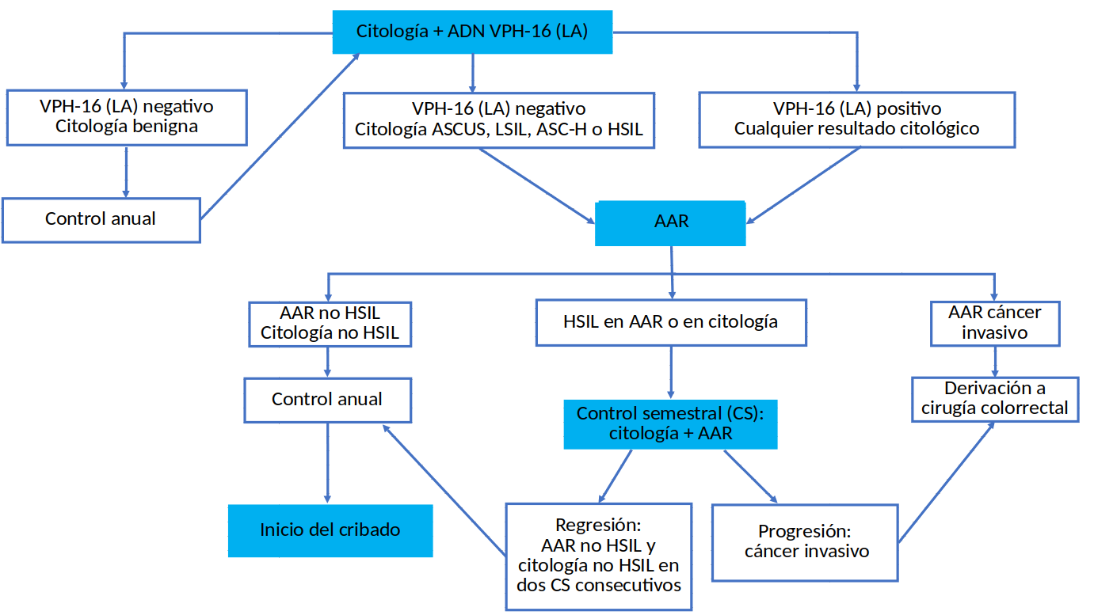

 |  |  |  |  |  | Pacientes seguimiento (N = 286) |  | Pacientes total (N = 354)
 |  |  | HPV-16 LA |  |  | Valor | N (numerador/denominador) | Valor | N (numerador/denominador)
 |  |  | Porcentaje de pacientes con Linear Array HPV-16 positivo que tienen resultado compuesto HSIL |  |  | 58.7% | 54/92 | 58.41% | 66/113
 |  |  | Porcentaje de pacientes con Linear Array HPV-16 negativo que tienen resultado compuesto HSIL |  |  | 34.54% | 67/194 | 32.78% | 79/241

Convencionalhpv1618la_seguimien
Variable | Descripción | Valor | N (numerador/denominador) | Periodo | Otro periodo (si no disponible en columna anterior) | Fuente (estudio o externa indicando cual) | Observaciones
p_cyto_benign_hpv1618_neg | Proporción de pacientes con resultado de citología benigno y HPV1618 negativo (sobre total de pacientes) | 24.08% | 85/353 | Otro (indicar) | Desde 01/06/2016 a 31/07/2019
p_hra_nohsilic | Proporción de pacientes con anoscopia no HSIL ni cancer (sobre total de pacientes con citologia no benigna o HPV1618 positivo) | 63.81% | 171/268 | Otro (indicar) | Desde 01/06/2016 a 31/07/2019
p_hra_hsil | Proporción de pacientes con anoscopia HSIL (sobre total de pacientes con citologia no benigna o HPV1618 positivo) | 35.82% | 96/268 | Otro (indicar) | Desde 01/06/2016 a 31/07/2019
p_hra_ic | Proporción de pacientes con cáncer invasivo o no invasivo en anoscopia (sobre total de pacientes con citologia no benigna o HPV1618 positivo) | 0.37% | 1/268 | Otro (indicar) | Desde 01/06/2016 a 31/07/2019
p_regression_hra_hsil_o_cyto_hsil | Proporción de pacientes con regresión, anoscopia HSIL o citologia HSIL (sobre total de pacientes con anoscopia HSIL o citologia HSIL) | 17.04% | 23/135 | Otro (indicar) | Desde 01/06/2016 a 31/07/2019
p_progression_hra_hsil_o_cyto_hsil | Proporción de pacientes con progresión, anoscopia HSIL o citologia HSIL (sobre total de pacientes con anoscopia HSIL o citologia HSIL) | 5.93% | 8/135 | Otro (indicar) | Desde 01/06/2016 a 31/07/2019
p_persistence_hra_hsil_o_cyto_hsil | Proporción de pacientes con persistencia, anoscopia HSIL o citologia HSIL (sobre total de pacientes con anoscopia HSIL o citologia HSIL) | 62.22% | 84/135 | Otro (indicar) | Desde 01/06/2016 a 31/07/2019
p_regression_progression_hra_hsil_o_cyto_hsil | Proporción de pacientes con regresión que posteriormente pasan a progresión, anoscopia HSIL o citologia HSIL (sobre total de pacientes con anoscopia HSIL o citologia HSIL) | 0.74% | 1/135 | Otro (indicar) | Desde 01/06/2016 a 31/07/2019
p_progression_regression_hra_hsil_o_cyto_hsil | Proporción de pacientes con progresión que posteriormente pasan a regresión, anoscopia HSIL o citologia HSIL (sobre total de pacientes con anoscopia HSIL o citologia HSIL) | 0% | 0/135 | Otro (indicar) | Desde 01/06/2016 a 31/07/2019
p_no_compound_result_hra_hsil_o_cyto_hsil | Proporción de pacientes sin resultado compuesto, anoscopia HSIL o citologia HSIL (sobre total de pacientes con anoscopia HSIL o citologia HSIL) | 14.07% | 19/135 | Otro (indicar) | Desde 01/06/2016 a 31/07/2019
c_cyto | Coste de citología
c_hpvla | Coste de prueba HPV LA
c_cyto_and_hpvla | Coste de citología + prueba HPV LA
c_hra | Coste de AAR (médico/enfermera + uso del aparato + lectura + otros)
c_surgery | Coste de cirugía colorrectal
u_healthy | Utility en estado saludable
u_ascus | Utility de ASCUS
u_lsil | Utility de LSIL
u_asc-h | Utility de ASC-H
u_hsil | Utility de HSIL
u_cancer | Utility de cáncer invasivo anal
u_survive_surgery | Utility tras sobrevivir cirugía colorrectal

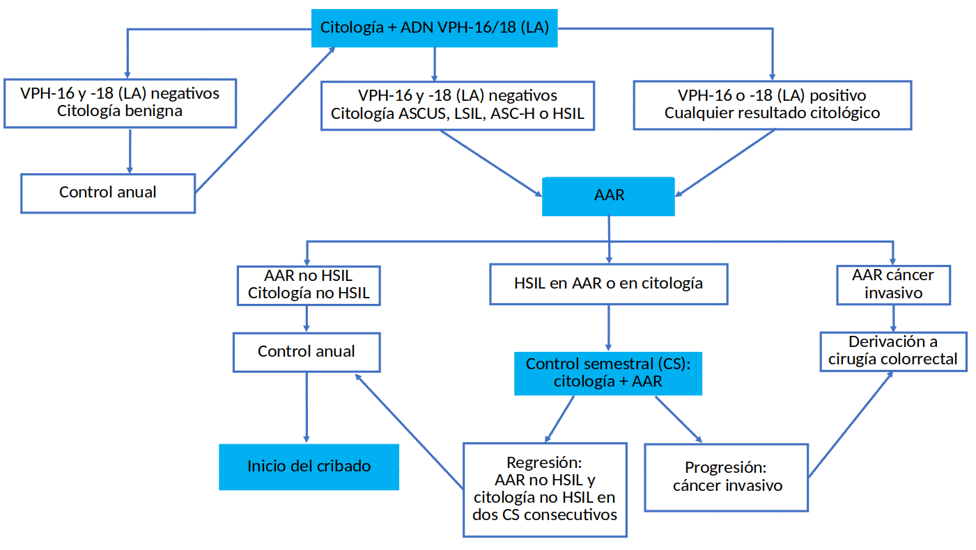

 |  |  |  |  |  | Pacientes seguimiento (N = 286) |  | Pacientes total (N = 354)
 |  |  | HPV-16/18 LA |  |  | Valor | N (numerador/denominador) | Valor | N (numerador/denominador)
 |  |  | Porcentaje de pacientes con Linear Array HPV-16 / 18 positivo que tienen resultado compuesto HSIL |  |  | 51.67% | 62/120 | 51.39% | 74/144
 |  |  | Porcentaje de pacientes con Linear Array HPV-16 / 18 negativo que tienen resultado compuesto HSIL |  |  | 32.53% | 54/166 | 30.95% | 65/210

Convencionalhpvhrla_seguimiento
Variable | Descripción | Valor | N (numerador/denominador) | Periodo | Otro periodo (si no disponible en columna anterior) | Fuente (estudio o externa indicando cual) | Observaciones
p_cyto_benign_hpvhrla_neg | Proporción de pacientes con resultado de citología benigno y HPV-HR (LA) negativo (sobre total de pacientes) | 1.98% | 7/353 | Otro (indicar) | Desde 01/06/2016 a 31/07/2019
p_hra_nohsilic | Proporción de pacientes con anoscopia no HSIL ni cancer (sobre total de pacientes con citologia no benigna o HPV-HR (LA) positivo) | 66.47% | 230/346 | Otro (indicar) | Desde 01/06/2016 a 31/07/2019
p_hra_hsil | Proporción de pacientes con anoscopia HSIL (sobre total de pacientes con citologia no benigna o HPV-HR (LA) positivo) | 33.24% | 115/346 | Otro (indicar) | Desde 01/06/2016 a 31/07/2019
p_hra_ic | Proporción de pacientes con cáncer invasivo o no invasivo en anoscopia (sobre total de pacientes con citologia no benigna o HPV-HR (LA) positivo) | 0.29% | 1/346 | Otro (indicar) | Desde 01/06/2016 a 31/07/2019
p_regression_hra_hsil_o_cyto_hsil | Proporción de pacientes con regresión, anoscopia HSIL o citologia HSIL (sobre total de pacientes con anoscopia HSIL o citologia HSIL) | 17.04% | 23/135 | Otro (indicar) | Desde 01/06/2016 a 31/07/2019
p_progression_hra_hsil_o_cyto_hsil | Proporción de pacientes con progresión, anoscopia HSIL o citologia HSIL (sobre total de pacientes con anoscopia HSIL o citologia HSIL) | 5.93% | 8/135 | Otro (indicar) | Desde 01/06/2016 a 31/07/2019
p_persistence_hra_hsil_o_cyto_hsil | Proporción de pacientes con persistencia, anoscopia HSIL o citologia HSIL (sobre total de pacientes con anoscopia HSIL o citologia HSIL) | 62.22% | 84/135 | Otro (indicar) | Desde 01/06/2016 a 31/07/2019
p_regression_progression_hra_hsil_o_cyto_hsil | Proporción de pacientes con regresión que posteriormente pasan a progresión, anoscopia HSIL o citologia HSIL (sobre total de pacientes con anoscopia HSIL o citologia HSIL) | 0.74% | 1/135 | Otro (indicar) | Desde 01/06/2016 a 31/07/2019
p_progression_regression_hra_hsil_o_cyto_hsil | Proporción de pacientes con progresión que posteriormente pasan a regresión, anoscopia HSIL o citologia HSIL (sobre total de pacientes con anoscopia HSIL o citologia HSIL) | 0% | 0/135 | Otro (indicar) | Desde 01/06/2016 a 31/07/2019
p_no_compound_result_hra_hsil_o_cyto_hsil | Proporción de pacientes sin resultado compuesto, anoscopia HSIL o citologia HSIL (sobre total de pacientes con anoscopia HSIL o citologia HSIL) | 14.07% | 19/135 | Otro (indicar) | Desde 01/06/2016 a 31/07/2019
c_cyto | Coste de citología
c_hpvla | Coste de prueba HPV LA
c_cyto_and_hpvla | Coste de citología + prueba HPV LA
c_hra | Coste de AAR (médico/enfermera + uso del aparato + lectura + otros)
c_surgery | Coste de cirugía colorrectal
u_healthy | Utility en estado saludable
u_ascus | Utility de ASCUS
u_lsil | Utility de LSIL
u_asc-h | Utility de ASC-H
u_hsil | Utility de HSIL
u_cancer | Utility de cáncer invasivo anal
u_survive_surgery | Utility tras sobrevivir cirugía colorrectal

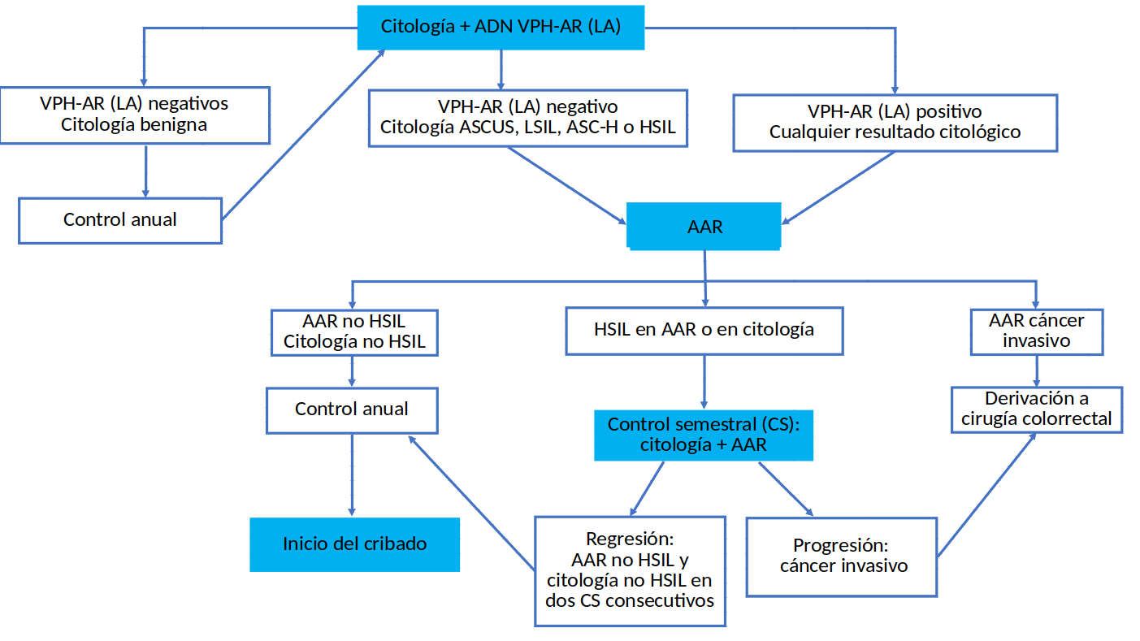

 |  |  |  |  |  | Pacientes seguimiento (N = 286) |  | Pacientes total (N = 354)
 |  |  | HPV-AR LA |  |  | Valor | N (numerador/denominador) | Valor | N (numerador/denominador)
 |  |  | Porcentaje de pacientes con Linear Array VPH-AR positivo que tienen resultado compuesto HSIL |  |  | 39.93% | 113/283 | 38.9% | 135/347
 |  |  | Porcentaje de pacientes con Linear Array VPH-AR negativo que tienen resultado compuesto HSIL |  |  | 0% | 0/3 | 0% | 0/7

Convencionalhpvhrhc_seguimiento
Variable | Descripción | Valor | N (numerador/denominador) | Periodo | Otro periodo (si no disponible en columna anterior) | Fuente (estudio o externa indicando cual) | Observaciones
p_cyto_benign_hpvhrhc_neg | Proporción de pacientes con resultado de citología benigno y HPV-HR (HC) negativo (sobre total de pacientes) | 24.08% | 85/353 | Otro (indicar) | Desde 01/06/2016 a 31/07/2019
p_hra_nohsilic | Proporción de pacientes con anoscopia no HSIL ni cancer (sobre total de pacientes con citologia no benigna o HPV-HR (HC) positivo) | 62.31% | 167/268 | Otro (indicar) | Desde 01/06/2016 a 31/07/2019
p_hra_hsil | Proporción de pacientes con anoscopia HSIL (sobre total de pacientes con citologia no benigna o HPV-HR (HC) positivo) | 37.31% | 100/268 | Otro (indicar) | Desde 01/06/2016 a 31/07/2019
p_hra_ic | Proporción de pacientes con cáncer invasivo o no invasivo en anoscopia (sobre total de pacientes con citologia no benigna o HPV-HR (HC) positivo) | 0.37% | 1/268 | Otro (indicar) | Desde 01/06/2016 a 31/07/2019
p_regression_hra_hsil_o_cyto_hsil | Proporción de pacientes con regresión, anoscopia HSIL o citologia HSIL (sobre total de pacientes con anoscopia HSIL o citologia HSIL) | 17.04% | 23/135 | Otro (indicar) | Desde 01/06/2016 a 31/07/2019
p_progression_hra_hsil_o_cyto_hsil | Proporción de pacientes con progresión, anoscopia HSIL o citologia HSIL (sobre total de pacientes con anoscopia HSIL o citologia HSIL) | 5.93% | 8/135 | Otro (indicar) | Desde 01/06/2016 a 31/07/2019
p_persistence_hra_hsil_o_cyto_hsil | Proporción de pacientes con persistencia, anoscopia HSIL o citologia HSIL (sobre total de pacientes con anoscopia HSIL o citologia HSIL) | 62.22% | 84/135 | Otro (indicar) | Desde 01/06/2016 a 31/07/2019
p_regression_progression_hra_hsil_o_cyto_hsil | Proporción de pacientes con regresión que posteriormente pasan a progresión, anoscopia HSIL o citologia HSIL (sobre total de pacientes con anoscopia HSIL o citologia HSIL) | 0.74% | 1/135 | Otro (indicar) | Desde 01/06/2016 a 31/07/2019
p_progression_regression_hra_hsil_o_cyto_hsil | Proporción de pacientes con progresión que posteriormente pasan a regresión, anoscopia HSIL o citologia HSIL (sobre total de pacientes con anoscopia HSIL o citologia HSIL) | 0% | 0/135 | Otro (indicar) | Desde 01/06/2016 a 31/07/2019
p_no_compound_result_hra_hsil_o_cyto_hsil | Proporción de pacientes sin resultado compuesto, anoscopia HSIL o citologia HSIL (sobre total de pacientes con anoscopia HSIL o citologia HSIL) | 14.07% | 19/135 | Otro (indicar) | Desde 01/06/2016 a 31/07/2019
c_cyto | Coste de citología
c_hpvhc | Coste de prueba HPV CH
c_cyto_and_hpvhc | Coste de citología + prueba HPV CH
c_hra | Coste de AAR (médico/enfermera + uso del aparato + lectura + otros)
c_surgery | Coste de cirugía colorrectal
u_healthy | Utility en estado saludable
u_ascus | Utility de ASCUS
u_lsil | Utility de LSIL
u_asc-h | Utility de ASC-H
u_hsil | Utility de HSIL
u_cancer | Utility de cáncer invasivo anal
u_survive_surgery | Utility tras sobrevivir cirugía colorrectal



 |  |  |  |  |  | Pacientes seguimiento (N = 286) |  | Pacientes total (N = 354)
 |  |  | HPV-AR CH |  |  | Valor | N (numerador/denominador) | Valor | N (numerador/denominador)
 |  |  | Porcentaje de positivos en HPV-AR CH que tienen HSIL+ |  |  | 48.89% | 88/180 | 50.23% | 88/213
 |  |  | Porcentaje de negativos en HPV-AR CH que tienen HSIL+ |  |  | 16.04% | 17/106 | 13.48% | 17/141

arnme6e7_hpv16_seguimiento
Variable | Descripción | Valor | N (numerador/denominador) | Periodo | Otro periodo (si no disponible en columna anterior) | Fuente (estudio o externa indicando cual) | Observaciones
p_cyto_benign_arn16_neg | Proporción de pacientes con resultado de citología benigno y ARNm E6/E7 (HPV16) negativo (sobre total de pacientes) | 29.18% | 103/353 | Otro (indicar) | Desde 01/06/2016 a 31/07/2019
p_hra_nohsilic | Proporción de pacientes con anoscopia no HSIL ni cancer (sobre total de pacientes con citologia no benigna o ARNm E6/E7 (HPV16) positivo) | 62.80% | 157/250 | Otro (indicar) | Desde 01/06/2016 a 31/07/2019
p_hra_hsil | Proporción de pacientes con anoscopia HSIL (sobre total de pacientes con citologia no benigna o ARNm E6/E7 (HPV16) positivo) | 36.80% | 92/250 | Otro (indicar) | Desde 01/06/2016 a 31/07/2019
p_hra_ic | Proporción de pacientes con cáncer invasivo o no invasivo en anoscopia (sobre total de pacientes con citologia no benigna o ARNm E6/E7 (HPV16) positivo) | 0.40% | 1/250 | Otro (indicar) | Desde 01/06/2016 a 31/07/2019
p_regression_hra_hsil_o_cyto_hsil | Proporción de pacientes con regresión, anoscopia HSIL o citologia HSIL (sobre total de pacientes con anoscopia HSIL o citologia HSIL) | 17.04% | 23/135 | Otro (indicar) | Desde 01/06/2016 a 31/07/2019
p_progression_hra_hsil_o_cyto_hsil | Proporción de pacientes con progresión, anoscopia HSIL o citologia HSIL (sobre total de pacientes con anoscopia HSIL o citologia HSIL) | 5.93% | 8/135 | Otro (indicar) | Desde 01/06/2016 a 31/07/2019
p_persistence_hra_hsil_o_cyto_hsil | Proporción de pacientes con persistencia, anoscopia HSIL o citologia HSIL (sobre total de pacientes con anoscopia HSIL o citologia HSIL) | 62.22% | 84/135 | Otro (indicar) | Desde 01/06/2016 a 31/07/2019
p_regression_progression_hra_hsil_o_cyto_hsil | Proporción de pacientes con regresión que posteriormente pasan a progresión, anoscopia HSIL o citologia HSIL (sobre total de pacientes con anoscopia HSIL o citologia HSIL) | 0.74% | 1/135 | Otro (indicar) | Desde 01/06/2016 a 31/07/2019
p_progression_regression_hra_hsil_o_cyto_hsil | Proporción de pacientes con progresión que posteriormente pasan a regresión, anoscopia HSIL o citologia HSIL (sobre total de pacientes con anoscopia HSIL o citologia HSIL) | 0% | 0/135 | Otro (indicar) | Desde 01/06/2016 a 31/07/2019
p_no_compound_result_hra_hsil_o_cyto_hsil | Proporción de pacientes sin resultado compuesto, anoscopia HSIL o citologia HSIL (sobre total de pacientes con anoscopia HSIL o citologia HSIL) | 14.07% | 19/135 | Otro (indicar) | Desde 01/06/2016 a 31/07/2019
c_cyto | Coste de citología
c_arn | Coste de prueba ARNm E6/E7
c_cyto_and_arn | Coste de citología + prueba ARNm E6/E7
c_hra | Coste de AAR (médico/enfermera + uso del aparato + lectura + otros)
c_surgery | Coste de cirugía colorrectal
u_healthy | Utility en estado saludable
u_ascus | Utility de ASCUS
u_lsil | Utility de LSIL
u_asc-h | Utility de ASC-H
u_hsil | Utility de HSIL
u_cancer | Utility de cáncer invasivo anal
u_survive_surgery | Utility tras sobrevivir cirugía colorrectal
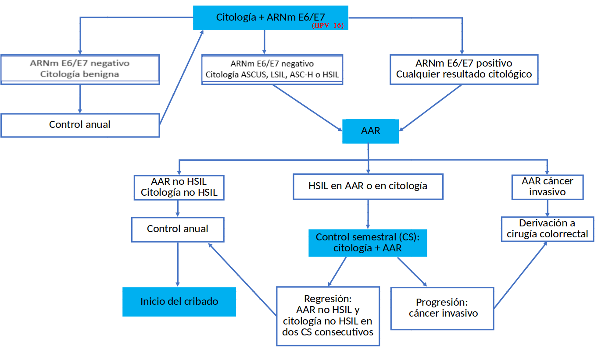

 |  |  |  |  |  | Pacientes seguimiento (N = 286) |  | Pacientes total (N = 354)
 |  |  | ARNm E6 - HPV16 |  |  | Valor | N (numerador/denominador) | Valor | N (numerador/denominador)
 |  |  | Porcentaje de positivos en ARNm E6 - HPV16 que tienen HSIL+ |  |  | 65.57% | 40/61 | 60.76% | 48/79
 |  |  | Porcentaje de negativos en ARNm E6 - HPV16 que tienen HSIL+ |  |  | 36.03% | 49/136 | 37.82% | 59/156

arnme6e7_hpv161845_seguimiento
Variable | Descripción | Valor | N (numerador/denominador) | Periodo | Otro periodo (si no disponible en columna anterior) | Fuente (estudio o externa indicando cual) | Observaciones
p_cyto_benign_arn161845_neg | Proporción de pacientes con resultado de citología benigno y ARNm E6/E7 (HPV1618) negativo (sobre total de pacientes) | 30.59% | 108/353 | Otro (indicar) | Desde 01/06/2016 a 31/07/2019
p_hra_nohsilic | Proporción de pacientes con anoscopia no HSIL ni cancer (sobre total de pacientes con citologia no benigna o ARNm E6/E7 (HPV1618) positivo) | 62.04% | 152/245 | Otro (indicar) | Desde 01/06/2016 a 31/07/2019
p_hra_hsil | Proporción de pacientes con anoscopia HSIL (sobre total de pacientes con citologia no benigna o ARNm E6/E7 (HPV1618) positivo) | 37.55% | 92/245 | Otro (indicar) | Desde 01/06/2016 a 31/07/2019
p_hra_ic | Proporción de pacientes con cáncer invasivo o no invasivo en anoscopia (sobre total de pacientes con citologia no benigna o ARNm E6/E7 (HPV1618) positivo) | 0.41% | 1/245 | Otro (indicar) | Desde 01/06/2016 a 31/07/2019
p_regression_hra_hsil_o_cyto_hsil | Proporción de pacientes con regresión, anoscopia HSIL o citologia HSIL (sobre total de pacientes con anoscopia HSIL o citologia HSIL) | 17.04% | 23/135 | Otro (indicar) | Desde 01/06/2016 a 31/07/2019
p_progression_hra_hsil_o_cyto_hsil | Proporción de pacientes con progresión, anoscopia HSIL o citologia HSIL (sobre total de pacientes con anoscopia HSIL o citologia HSIL) | 5.93% | 8/135 | Otro (indicar) | Desde 01/06/2016 a 31/07/2019
p_persistence_hra_hsil_o_cyto_hsil | Proporción de pacientes con persistencia, anoscopia HSIL o citologia HSIL (sobre total de pacientes con anoscopia HSIL o citologia HSIL) | 62.22% | 84/135 | Otro (indicar) | Desde 01/06/2016 a 31/07/2019
p_regression_progression_hra_hsil_o_cyto_hsil | Proporción de pacientes con regresión que posteriormente pasan a progresión, anoscopia HSIL o citologia HSIL (sobre total de pacientes con anoscopia HSIL o citologia HSIL) | 0.74% | 1/135 | Otro (indicar) | Desde 01/06/2016 a 31/07/2019
p_progression_regression_hra_hsil_o_cyto_hsil | Proporción de pacientes con progresión que posteriormente pasan a regresión, anoscopia HSIL o citologia HSIL (sobre total de pacientes con anoscopia HSIL o citologia HSIL) | 0% | 0/135 | Otro (indicar) | Desde 01/06/2016 a 31/07/2019
p_no_compound_result_hra_hsil_o_cyto_hsil | Proporción de pacientes sin resultado compuesto, anoscopia HSIL o citologia HSIL (sobre total de pacientes con anoscopia HSIL o citologia HSIL) | 14.07% | 19/135 | Otro (indicar) | Desde 01/06/2016 a 31/07/2019
c_cyto | Coste de citología
c_arn | Coste de prueba ARNm E6/E7
c_cyto_and_arn | Coste de citología + prueba ARNm E6/E7
c_hra | Coste de AAR (médico/enfermera + uso del aparato + lectura + otros)
c_surgery | Coste de cirugía colorrectal
u_healthy | Utility en estado saludable
u_ascus | Utility de ASCUS
u_lsil | Utility de LSIL
u_asc-h | Utility de ASC-H
u_hsil | Utility de HSIL
u_cancer | Utility de cáncer invasivo anal
u_survive_surgery | Utility tras sobrevivir cirugía colorrectal


 |  |  |  |  |  | Pacientes seguimiento (N = 286) |  | Pacientes total (N = 354)
 |  |  | ARNm E6 - HPV16/18/45 |  |  | Valor | N (numerador/denominador) | Valor | N (numerador/denominador)
 |  |  | Porcentaje de positivos en ARNm E6 - HPV16/18/45 que tienen HSIL+ |  |  | 55.81% | 48/86 | 53.21% | 58/109
 |  |  | Porcentaje de negativos en ARNm E6 - HPV16/18/45 que tienen HSIL+ |  |  | 36.94% | 41/111 | 38.1% | 48/126

arnme6e7_hpvhr_seguimiento
Variable | Descripción | Valor | N (numerador/denominador) | Periodo | Otro periodo (si no disponible en columna anterior) | Fuente (estudio o externa indicando cual) | Observaciones
p_cyto_benign_arnhr_neg | Proporción de pacientes con resultado de citología benigno y ARNm E6/E7 (HPV-HR) negativo (sobre total de pacientes) | 20.68% | 73/353 | Otro (indicar) | Desde 01/06/2016 a 31/07/2019
p_hra_nohsilic | Proporción de pacientes con anoscopia no HSIL ni cancer (sobre total de pacientes con citologia no benigna o ARNm E6/E7 (HPV-HR) positivo) | 62.50% | 175/280 | Otro (indicar) | Desde 01/06/2016 a 31/07/2019
p_hra_hsil | Proporción de pacientes con anoscopia HSIL (sobre total de pacientes con citologia no benigna o ARNm E6/E7 (HPV-HR) positivo) | 37.14% | 104/280 | Otro (indicar) | Desde 01/06/2016 a 31/07/2019
p_hra_ic | Proporción de pacientes con cáncer invasivo o no invasivo en anoscopia (sobre total de pacientes con citologia no benigna o ARNm E6/E7 (HPV-HR) positivo) | 0.36% | 1/280 | Otro (indicar) | Desde 01/06/2016 a 31/07/2019
p_regression_hra_hsil_o_cyto_hsil | Proporción de pacientes con regresión, anoscopia HSIL o citologia HSIL (sobre total de pacientes con anoscopia HSIL o citologia HSIL) | 17.04% | 23/135 | Otro (indicar) | Desde 01/06/2016 a 31/07/2019
p_progression_hra_hsil_o_cyto_hsil | Proporción de pacientes con progresión, anoscopia HSIL o citologia HSIL (sobre total de pacientes con anoscopia HSIL o citologia HSIL) | 5.93% | 8/135 | Otro (indicar) | Desde 01/06/2016 a 31/07/2019
p_persistence_hra_hsil_o_cyto_hsil | Proporción de pacientes con persistencia, anoscopia HSIL o citologia HSIL (sobre total de pacientes con anoscopia HSIL o citologia HSIL) | 62.22% | 84/135 | Otro (indicar) | Desde 01/06/2016 a 31/07/2019
p_regression_progression_hra_hsil_o_cyto_hsil | Proporción de pacientes con regresión que posteriormente pasan a progresión, anoscopia HSIL o citologia HSIL (sobre total de pacientes con anoscopia HSIL o citologia HSIL) | 0.74% | 1/135 | Otro (indicar) | Desde 01/06/2016 a 31/07/2019
p_progression_regression_hra_hsil_o_cyto_hsil | Proporción de pacientes con progresión que posteriormente pasan a regresión, anoscopia HSIL o citologia HSIL (sobre total de pacientes con anoscopia HSIL o citologia HSIL) | 0% | 0/135 | Otro (indicar) | Desde 01/06/2016 a 31/07/2019
p_no_compound_result_hra_hsil_o_cyto_hsil | Proporción de pacientes sin resultado compuesto, anoscopia HSIL o citologia HSIL (sobre total de pacientes con anoscopia HSIL o citologia HSIL) | 14.07% | 19/135 | Otro (indicar) | Desde 01/06/2016 a 31/07/2019
c_cyto | Coste de citología
c_arn | Coste de prueba ARNm E6/E7
c_cyto_and_arn | Coste de citología + prueba ARNm E6/E7
c_hra | Coste de AAR (médico/enfermera + uso del aparato + lectura + otros)
c_surgery | Coste de cirugía colorrectal
u_healthy | Utility en estado saludable
u_ascus | Utility de ASCUS
u_lsil | Utility de LSIL
u_asc-h | Utility de ASC-H
u_hsil | Utility de HSIL
u_cancer | Utility de cáncer invasivo anal
u_survive_surgery | Utility tras sobrevivir cirugía colorrectal

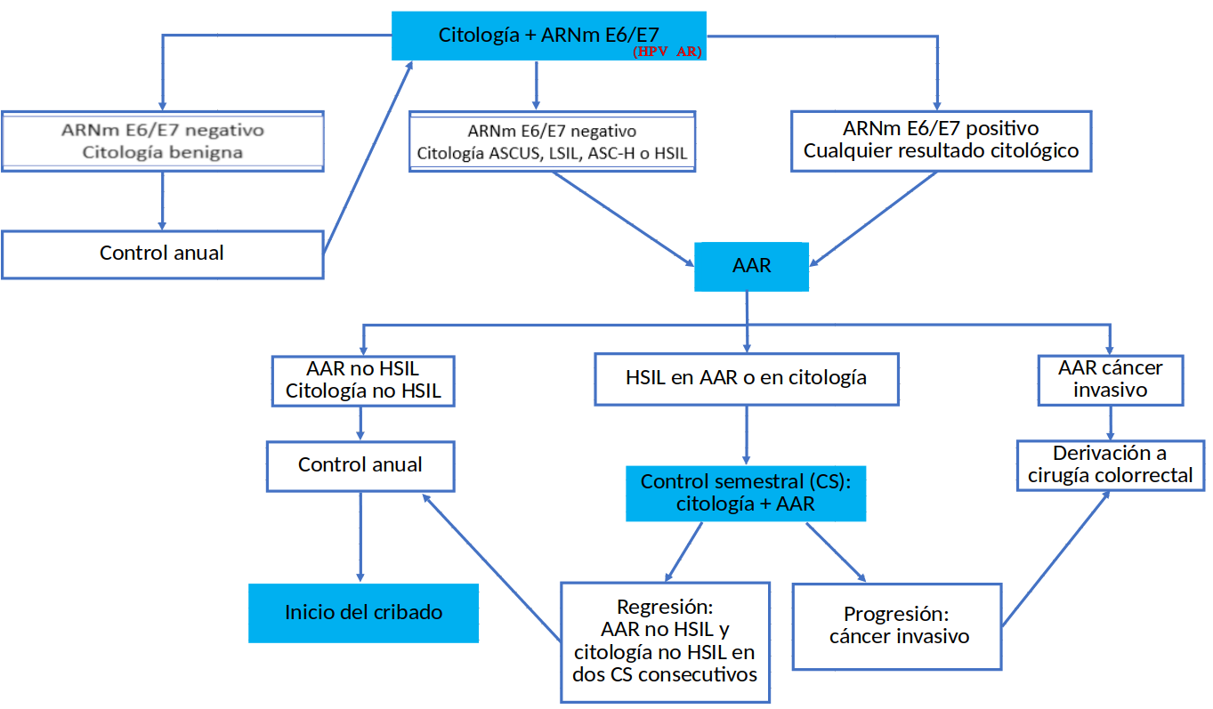

 |  |  |  |  |  | Pacientes seguimiento (N = 286) |  | Pacientes total (N = 354)
 |  |  | ARNm E6 - HPV-AR |  |  | Valor | N (numerador/denominador) | Valor | N (numerador/denominador)
 |  |  | Porcentaje de positivos en ARNm E6 - HPV-AR que tienen HSIL+ |  |  | 48.22% | 95/197 | 48.51% | 114/235
 |  |  | Porcentaje de negativos en ARNm E6 - HPV-AR que tienen HSIL+ |  |  | 12.36% | 11/89 | 10.92% | 13/119

DiffASCUSLSIL_seguimiento
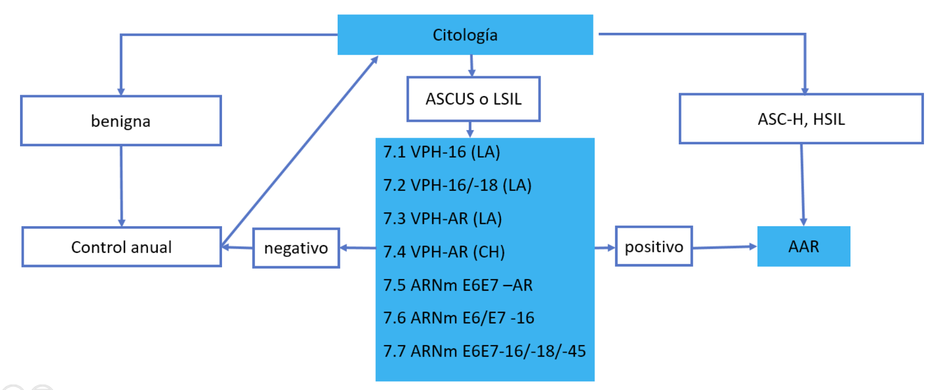
Variable | Descripción | Valor | N (numerador/denominador) | Periodo | Otro periodo (si no disponible en columna anterior) | Fuente (estudio o externa indicando cual) | Observaciones
p_cyto_benign | Proporción de pacientes con resultado de citología benigno (sobre total de pacientes) | 33.71% | 119/353 | Otro (indicar) | Desde 01/06/2016 a 31/07/2019
p_cyto_ascus_o_lsil | Proporción de pacientes con resultado de citología ASCUS o LSIL (sobre total de pacientes) | 39.66% | 140/353 | Otro (indicar) | Desde 01/06/2016 a 31/07/2019
p_cyto_hsil | Proporción de pacientes con resultado de citología ASC-H o HSIL (sobre total de pacientes) | 24.93% | 88/353 | Otro (indicar) | Desde 01/06/2016 a 31/07/2019
p_cyto_muestra_insuficiente | Proporción de pacientes con resultado de citología "Muestra insuficiente" (sobre total de pacientes) | 1.70% | 6/353 | Otro (indicar) | Desde 01/06/2016 a 31/07/2019
p_hpv16_pos_cyto_ascus_o_lsil | Proporción de pacientes con resultado de HPV16 positivo y citologia ASCUS o LSIL (sobre total de pacientes con citologia ASCUS o LSIL) | 22.86% | 32/140 | Otro (indicar) | Desde 01/06/2016 a 31/07/2019
p_hpv1618_pos_cyto_ascus_o_lsil | Proporción de pacientes con resultado de HPV1618 positivo y citologia ASCUS o LSIL (sobre total de pacientes con citologia ASCUS o LSIL) | 30% | 42/140 | Otro (indicar) | Desde 01/06/2016 a 31/07/2019
p_hpvhrla_pos_cyto_ascus_o_lsil | Proporción de pacientes con resultado de HPV-HR (LA) positivo y citologia ASCUS o LSIL (sobre total de pacientes con citologia ASCUS o LSIL) | 95.71% | 134/140 | Otro (indicar) | Desde 01/06/2016 a 31/07/2019
p_hpvhrhc_pos_cyto_ascus_o_lsil | Proporción de pacientes con resultado de HPV-HR (HC) positivo y citologia ASCUS o LSIL (sobre total de pacientes con citologia ASCUS o LSIL) | 50.71% | 71/140 | Otro (indicar) | Desde 01/06/2016 a 31/07/2019
p_arn16_pos_cyto_ascus_o_lsil | Proporción de pacientes con resultado de ARNm E6/E7 (HPV16) positivo y citologia ASCUS o LSIL (sobre total de pacientes con citologia ASCUS o LSIL) | 17.14% | 24/140 | Otro (indicar) | Desde 01/06/2016 a 31/07/2019
p_arn1618_pos_cyto_ascus_o_lsil | Proporción de pacientes con resultado de ARNm E6/E7 (HPV1618) positivo y citologia ASCUS o LSIL (sobre total de pacientes con citologia ASCUS o LSIL) | 9.29% | 13/140 | Otro (indicar) | Desde 01/06/2016 a 31/07/2019
p_arnhr_pos_cyto_ascus_o_lsil | Proporción de pacientes con resultado de ARNm E6/E7 (HPV-HR) positivo y citologia ASCUS o LSIL (sobre total de pacientes con citologia ASCUS o LSIL) | 55% | 77/140 | Otro (indicar) | Desde 01/06/2016 a 31/07/2019

Convencional_tratamiento
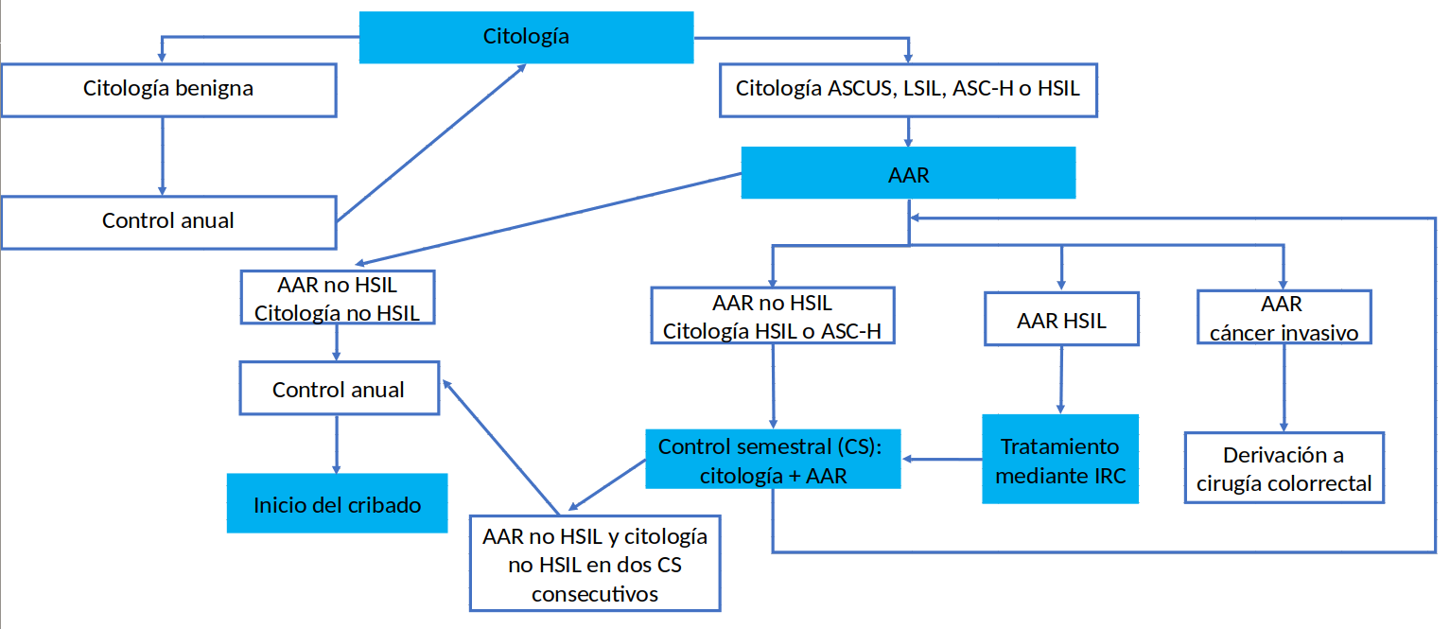
Variable | Descripción | Valor | N (numerador/denominador) | Periodo | Otro periodo (si no disponible en columna anterior) | Fuente (estudio o externa indicando cual) | Observaciones
p_cyto_benign | Proporción de pacientes con resultado de citología benigno (sobre total de pacientes) | 32.01% | 113/353 | Otro (indicar) | Desde 01/06/2016 a 31/07/2019
p_hra_nohsilic_cyto_nohsil | Proporción de pacientes con anoscopia no HSIL ni cancer y citología no HSIL (sobre total de pacientes con citologia no benigna) | 52.50% | 126/240 | Otro (indicar) | Desde 01/06/2016 a 31/07/2019
p_hra_nohsilic_cyto_hsil | Proporción de pacientes con anoscopia no HSIL ni cancer y citología HSIL (sobre total de pacientes con citologia no benigna) | 9.58% | 23/240 | Otro (indicar) | Desde 01/06/2016 a 31/07/2019
p_hra_hsil | Proporción de pacientes con anoscopia HSIL (sobre total de pacientes con citologia no benigna) | 37.50% | 90/240 | Otro (indicar) | Desde 01/06/2016 a 31/07/2019
p_hra_ic | Proporción de pacientes con cáncer invasivo o no invasivo en anoscopia (sobre total de pacientes con citologia no benigna) | 0.42% | 1/240 | Otro (indicar) | Desde 01/06/2016 a 31/07/2019
p_regression_hra_hsil_o_cyto_hsil | Proporción de pacientes con regresión, anoscopia HSIL o citologia HSIL (sobre total de pacientes con anoscopia HSIL o citologia HSIL)
p_progression_hra_hsil_o_cyto_hsil | Proporción de pacientes con progresión, anoscopia HSIL o citologia HSIL (sobre total de pacientes con anoscopia HSIL o citologia HSIL)
p_persistence_hra_hsil_o_cyto_hsil | Proporción de pacientes con persistencia, anoscopia HSIL o citologia HSIL (sobre total de pacientes con anoscopia HSIL o citologia HSIL)
p_regression_progression_hra_hsil_o_cyto_hsil | Proporción de pacientes con regresión que posteriormente pasan a progresión, anoscopia HSIL o citologia HSIL (sobre total de pacientes con anoscopia HSIL o citologia HSIL)
p_progression_regression_hra_hsil_o_cyto_hsil | Proporción de pacientes con progresión que posteriormente pasan a regresión, anoscopia HSIL o citologia HSIL (sobre total de pacientes con anoscopia HSIL o citologia HSIL)
p_no_compound_result_hra_hsil_o_cyto_hsil | Proporción de pacientes sin resultado compuesto, anoscopia HSIL o citologia HSIL (sobre total de pacientes con anoscopia HSIL o citologia HSIL)
c_cyto | Coste de citología
c_hra | Coste de AAR (médico/enfermera + uso del aparato + lectura + otros)
c_surgery | Coste de cirugía colorrectal
c_irc | Coste de tratamiento de coagulación mediante infrarrojos
u_healthy | Utility en estado saludable
u_ascus | Utility de ASCUS
u_lsil | Utility de LSIL
u_asc-h | Utility de ASC-H
u_hsil | Utility de HSIL
u_cancer | Utility de cáncer invasivo anal
u_survive_surgery | Utility tras sobrevivir cirugía colorrectal
u_hsil_irc | Utility HSIL tras tratamiento IRC

Convencionalhpv16la_tratamiento
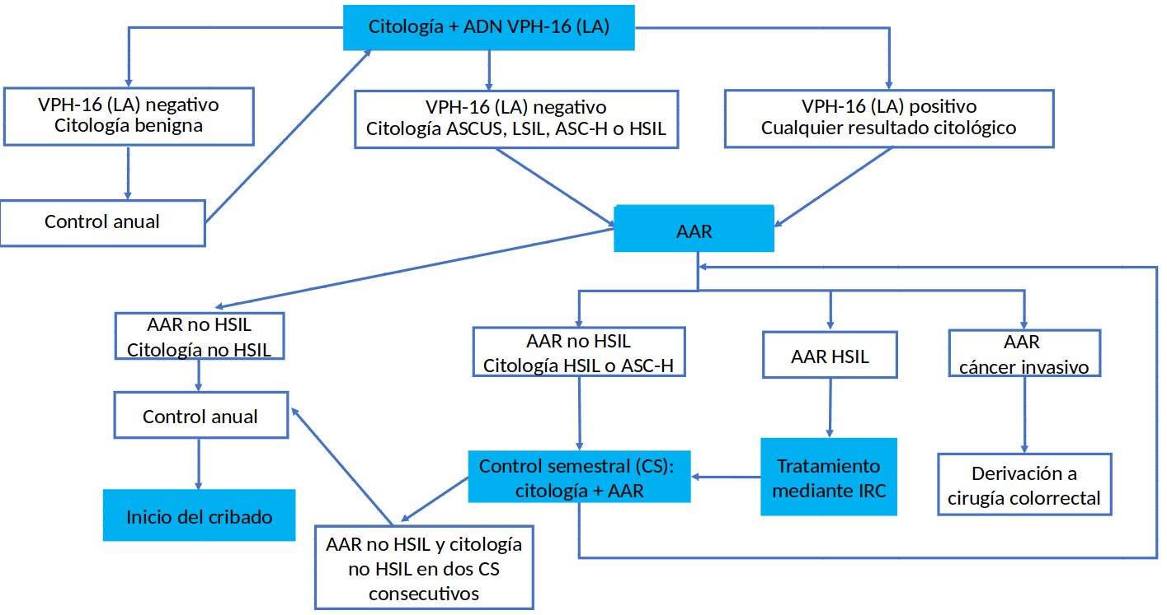
Variable | Descripción | Valor | N (numerador/denominador) | Periodo | Otro periodo (si no disponible en columna anterior) | Fuente (estudio o externa indicando cual) | Observaciones
p_cyto_benign_hpv16_neg | Proporción de pacientes con resultado de citología benigno y HPV16 negativo (sobre total de pacientes) | 26.35% | 93/353 | Otro (indicar) | Desde 01/06/2016 a 31/07/2019
p_hra_nohsilic_cyto_nohsil | Proporción de pacientes con anoscopia no HSIL ni cancer y citología no HSIL (sobre total de pacientes con citologia no benigna o HPV16 positivo) | 54.23% | 141/260 | Otro (indicar) | Desde 01/06/2016 a 31/07/2019
p_hra_nohsilic_cyto_hsil | Proporción de pacientes con anoscopia no HSIL ni cancer y citología HSIL (sobre total de pacientes con citologia no benigna o HPV16 positivo) | 8.85% | 23/260 | Otro (indicar) | Desde 01/06/2016 a 31/07/2019
p_hra_hsil | Proporción de pacientes con anoscopia HSIL (sobre total de pacientes con citologia no benigna o HPV16 positivo) | 36.54% | 95/260 | Otro (indicar) | Desde 01/06/2016 a 31/07/2019
p_hra_ic | Proporción de pacientes con cáncer invasivo o no invasivo en anoscopia (sobre total de pacientes con citologia no benigna o HPV16 positivo) | 0.38% | 1/260 | Otro (indicar) | Desde 01/06/2016 a 31/07/2019
p_regression_hra_hsil_o_cyto_hsil | Proporción de pacientes con regresión, anoscopia HSIL o citologia HSIL (sobre total de pacientes con anoscopia HSIL o citologia HSIL)
p_progression_hra_hsil_o_cyto_hsil | Proporción de pacientes con progresión, anoscopia HSIL o citologia HSIL (sobre total de pacientes con anoscopia HSIL o citologia HSIL)
p_persistence_hra_hsil_o_cyto_hsil | Proporción de pacientes con persistencia, anoscopia HSIL o citologia HSIL (sobre total de pacientes con anoscopia HSIL o citologia HSIL)
p_regression_progression_hra_hsil_o_cyto_hsil | Proporción de pacientes con regresión que posteriormente pasan a progresión, anoscopia HSIL o citologia HSIL (sobre total de pacientes con anoscopia HSIL o citologia HSIL)
p_progression_regression_hra_hsil_o_cyto_hsil | Proporción de pacientes con progresión que posteriormente pasan a regresión, anoscopia HSIL o citologia HSIL (sobre total de pacientes con anoscopia HSIL o citologia HSIL)
p_no_compound_result_hra_hsil_o_cyto_hsil | Proporción de pacientes sin resultado compuesto, anoscopia HSIL o citologia HSIL (sobre total de pacientes con anoscopia HSIL o citologia HSIL)
c_cyto | Coste de citología
c_hpvla | Coste de prueba HPV LA
c_cyto_and_hpvla | Coste de citología + prueba HPV LA
c_hra | Coste de AAR (médico/enfermera + uso del aparato + lectura + otros)
c_surgery | Coste de cirugía colorrectal
c_irc | Coste de tratamiento de coagulación mediante infrarrojos
u_healthy | Utility en estado saludable
u_ascus | Utility de ASCUS
u_lsil | Utility de LSIL
u_asc-h | Utility de ASC-H
u_hsil | Utility de HSIL
u_cancer | Utility de cáncer invasivo anal
u_survive_surgery | Utility tras sobrevivir cirugía colorrectal
u_hsil_irc | Utility HSIL tras tratamiento IRC

Convencionalhpv1618la_tratamien
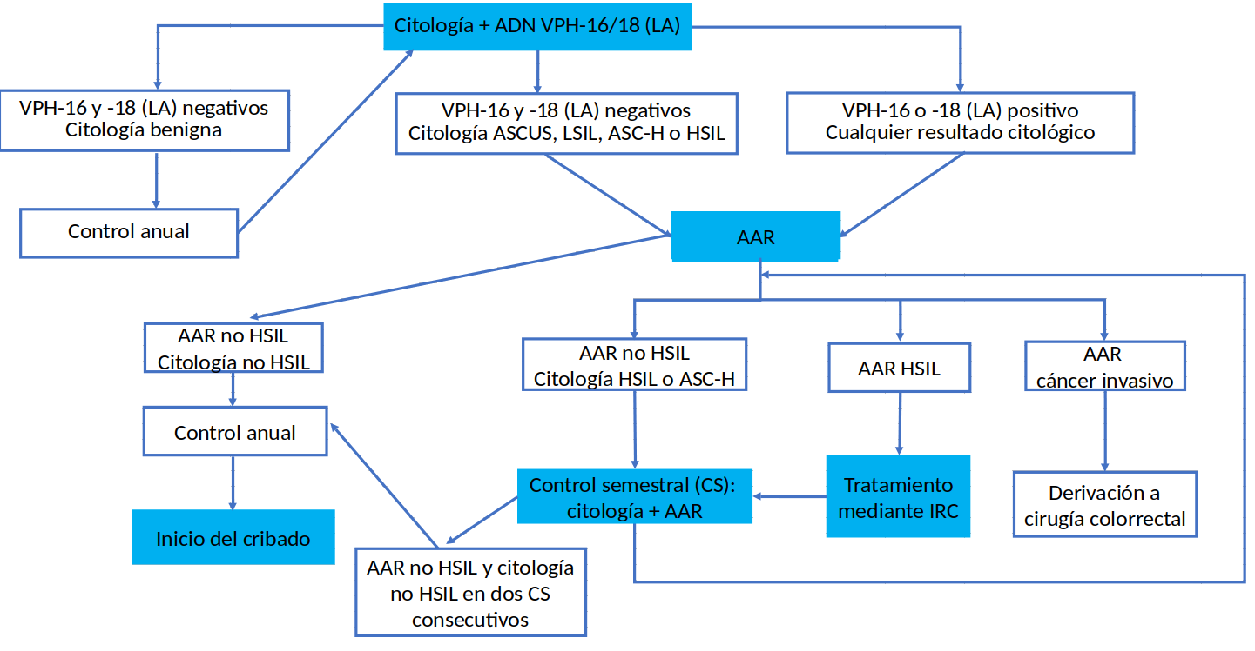
Variable | Descripción | Valor | N (numerador/denominador) | Periodo | Otro periodo (si no disponible en columna anterior) | Fuente (estudio o externa indicando cual) | Observaciones
p_cyto_benign_hpv1618_neg | Proporción de pacientes con resultado de citología benigno y HPV1618 negativo (sobre total de pacientes) | 24.08% | 85/353 | Otro (indicar) | Desde 01/06/2016 a 31/07/2019
p_hra_nohsilic_cyto_nohsil | Proporción de pacientes con anoscopia no HSIL ni cancer y citología no HSIL (sobre total de pacientes con citologia no benigna o HPV1618 positivo) | 55.22% | 148/268 | Otro (indicar) | Desde 01/06/2016 a 31/07/2019
p_hra_nohsilic_cyto_hsil | Proporción de pacientes con anoscopia no HSIL ni cancer y citología HSIL (sobre total de pacientes con citologia no benigna o HPV1618 positivo) | 8.58% | 23/268 | Otro (indicar) | Desde 01/06/2016 a 31/07/2019
p_hra_hsil | Proporción de pacientes con anoscopia HSIL (sobre total de pacientes con citologia no benigna o HPV1618 positivo) | 35.82% | 96/268 | Otro (indicar) | Desde 01/06/2016 a 31/07/2019
p_hra_ic | Proporción de pacientes con cáncer invasivo o no invasivo en anoscopia (sobre total de pacientes con citologia no benigna o HPV1618 positivo) | 0.37% | 1/268 | Otro (indicar) | Desde 01/06/2016 a 31/07/2019
p_regression_hra_hsil_o_cyto_hsil | Proporción de pacientes con regresión, anoscopia HSIL o citologia HSIL (sobre total de pacientes con anoscopia HSIL o citologia HSIL)
p_progression_hra_hsil_o_cyto_hsil | Proporción de pacientes con progresión, anoscopia HSIL o citologia HSIL (sobre total de pacientes con anoscopia HSIL o citologia HSIL)
p_persistence_hra_hsil_o_cyto_hsil | Proporción de pacientes con persistencia, anoscopia HSIL o citologia HSIL (sobre total de pacientes con anoscopia HSIL o citologia HSIL)
p_regression_progression_hra_hsil_o_cyto_hsil | Proporción de pacientes con regresión que posteriormente pasan a progresión, anoscopia HSIL o citologia HSIL (sobre total de pacientes con anoscopia HSIL o citologia HSIL)
p_progression_regression_hra_hsil_o_cyto_hsil | Proporción de pacientes con progresión que posteriormente pasan a regresión, anoscopia HSIL o citologia HSIL (sobre total de pacientes con anoscopia HSIL o citologia HSIL)
p_no_compound_result_hra_hsil_o_cyto_hsil | Proporción de pacientes sin resultado compuesto, anoscopia HSIL o citologia HSIL (sobre total de pacientes con anoscopia HSIL o citologia HSIL)
c_cyto | Coste de citología
c_hpvla | Coste de prueba HPV LA
c_cyto_and_hpvla | Coste de citología + prueba HPV LA
c_hra | Coste de AAR (médico/enfermera + uso del aparato + lectura + otros)
c_surgery | Coste de cirugía colorrectal
c_irc | Coste de tratamiento de coagulación mediante infrarrojos
u_healthy | Utility en estado saludable
u_ascus | Utility de ASCUS
u_lsil | Utility de LSIL
u_asc-h | Utility de ASC-H
u_hsil | Utility de HSIL
u_cancer | Utility de cáncer invasivo anal
u_survive_surgery | Utility tras sobrevivir cirugía colorrectal
u_hsil_irc | Utility HSIL tras tratamiento IRC

Convencionalhpvhrla_tratamiento
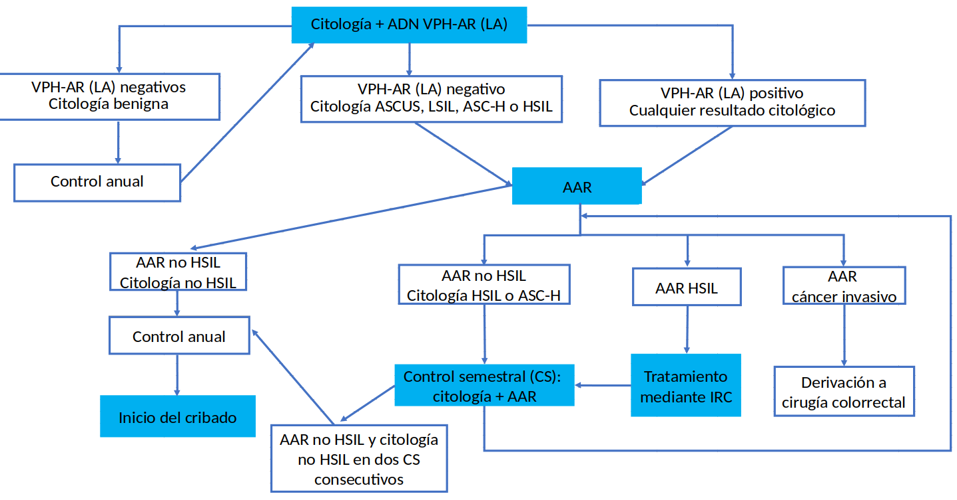
Variable | Descripción | Valor | N (numerador/denominador) | Periodo | Otro periodo (si no disponible en columna anterior) | Fuente (estudio o externa indicando cual) | Observaciones
p_cyto_benign_hpvhrla_neg | Proporción de pacientes con resultado de citología benigno y HPV-HR (LA) negativo (sobre total de pacientes) | 1.98% | 7/353 | Otro (indicar) | Desde 01/06/2016 a 31/07/2019
p_hra_nohsilic_cyto_nohsil | Proporción de pacientes con anoscopia no HSIL ni cancer y citología no HSIL (sobre total de pacientes con citologia no benigna o HPV-HR (LA) positivo) | 60.98% | 211/346 | Otro (indicar) | Desde 01/06/2016 a 31/07/2019
p_hra_nohsilic_cyto_hsil | Proporción de pacientes con anoscopia no HSIL ni cancer y citología HSIL (sobre total de pacientes con citologia no benigna o HPV-HR (LA) positivo) | 5.49% | 19/346 | Otro (indicar) | Desde 01/06/2016 a 31/07/2019
p_hra_hsil | Proporción de pacientes con anoscopia HSIL (sobre total de pacientes con citologia no benigna o HPV-HR (LA) positivo) | 33.24% | 115/346 | Otro (indicar) | Desde 01/06/2016 a 31/07/2019
p_hra_ic | Proporción de pacientes con cáncer invasivo o no invasivo en anoscopia (sobre total de pacientes con citologia no benigna o HPV-HR (LA) positivo) | 0.29% | 1/346 | Otro (indicar) | Desde 01/06/2016 a 31/07/2019
p_regression_hra_hsil_o_cyto_hsil | Proporción de pacientes con regresión, anoscopia HSIL o citologia HSIL (sobre total de pacientes con anoscopia HSIL o citologia HSIL)
p_progression_hra_hsil_o_cyto_hsil | Proporción de pacientes con progresión, anoscopia HSIL o citologia HSIL (sobre total de pacientes con anoscopia HSIL o citologia HSIL)
p_persistence_hra_hsil_o_cyto_hsil | Proporción de pacientes con persistencia, anoscopia HSIL o citologia HSIL (sobre total de pacientes con anoscopia HSIL o citologia HSIL)
p_regression_progression_hra_hsil_o_cyto_hsil | Proporción de pacientes con regresión que posteriormente pasan a progresión, anoscopia HSIL o citologia HSIL (sobre total de pacientes con anoscopia HSIL o citologia HSIL)
p_progression_regression_hra_hsil_o_cyto_hsil | Proporción de pacientes con progresión que posteriormente pasan a regresión, anoscopia HSIL o citologia HSIL (sobre total de pacientes con anoscopia HSIL o citologia HSIL)
p_no_compound_result_hra_hsil_o_cyto_hsil | Proporción de pacientes sin resultado compuesto, anoscopia HSIL o citologia HSIL (sobre total de pacientes con anoscopia HSIL o citologia HSIL)
c_cyto | Coste de citología
c_hpvla | Coste de prueba HPV LA
c_cyto_and_hpvla | Coste de citología + prueba HPV LA
c_hra | Coste de AAR (médico/enfermera + uso del aparato + lectura + otros)
c_surgery | Coste de cirugía colorrectal
c_irc | Coste de tratamiento de coagulación mediante infrarrojos
u_healthy | Utility en estado saludable
u_ascus | Utility de ASCUS
u_lsil | Utility de LSIL
u_asc-h | Utility de ASC-H
u_hsil | Utility de HSIL
u_cancer | Utility de cáncer invasivo anal
u_survive_surgery | Utility tras sobrevivir cirugía colorrectal
u_hsil_irc | Utility HSIL tras tratamiento IRC

Convencionalhpvhrhc_tratamiento
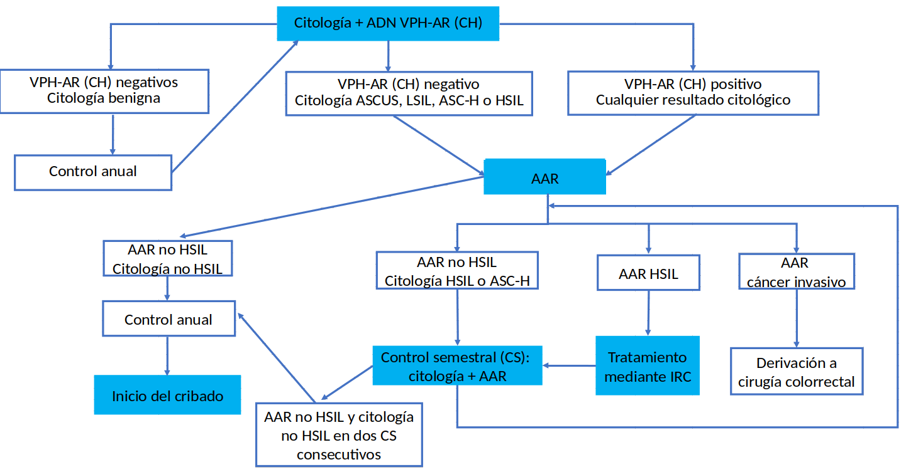
Variable | Descripción | Valor | N (numerador/denominador) | Periodo | Otro periodo (si no disponible en columna anterior) | Fuente (estudio o externa indicando cual) | Observaciones
p_cyto_benign_hpvhrhc_neg | Proporción de pacientes con resultado de citología benigno y HPV-HR (HC) negativo (sobre total de pacientes) | 24.08% | 85/353 | Otro (indicar) | Desde 01/06/2016 a 31/07/2019
p_hra_nohsilic_cyto_nohsil | Proporción de pacientes con anoscopia no HSIL ni cancer y citología no HSIL (sobre total de pacientes con citologia no benigna o HPV-HR (HC) positivo) | 54.10% | 145/268 | Otro (indicar) | Desde 01/06/2016 a 31/07/2019
p_hra_nohsilic_cyto_hsil | Proporción de pacientes con anoscopia no HSIL ni cancer y citología HSIL (sobre total de pacientes con citologia no benigna o HPV-HR (HC) positivo) | 8.21% | 22/268 | Otro (indicar) | Desde 01/06/2016 a 31/07/2019
p_hra_hsil | Proporción de pacientes con anoscopia HSIL (sobre total de pacientes con citologia no benigna o HPV-HR (HC) positivo) | 37.31% | 100/268 | Otro (indicar) | Desde 01/06/2016 a 31/07/2019
p_hra_ic | Proporción de pacientes con cáncer invasivo o no invasivo en anoscopia (sobre total de pacientes con citologia no benigna o HPV-HR (HC) positivo) | 0.37% | 1/268 | Otro (indicar) | Desde 01/06/2016 a 31/07/2019
p_regression_hra_hsil_o_cyto_hsil | Proporción de pacientes con regresión, anoscopia HSIL o citologia HSIL (sobre total de pacientes con anoscopia HSIL o citologia HSIL)
p_progression_hra_hsil_o_cyto_hsil | Proporción de pacientes con progresión, anoscopia HSIL o citologia HSIL (sobre total de pacientes con anoscopia HSIL o citologia HSIL)
p_persistence_hra_hsil_o_cyto_hsil | Proporción de pacientes con persistencia, anoscopia HSIL o citologia HSIL (sobre total de pacientes con anoscopia HSIL o citologia HSIL)
p_regression_progression_hra_hsil_o_cyto_hsil | Proporción de pacientes con regresión que posteriormente pasan a progresión, anoscopia HSIL o citologia HSIL (sobre total de pacientes con anoscopia HSIL o citologia HSIL)
p_progression_regression_hra_hsil_o_cyto_hsil | Proporción de pacientes con progresión que posteriormente pasan a regresión, anoscopia HSIL o citologia HSIL (sobre total de pacientes con anoscopia HSIL o citologia HSIL)
p_no_compound_result_hra_hsil_o_cyto_hsil | Proporción de pacientes sin resultado compuesto, anoscopia HSIL o citologia HSIL (sobre total de pacientes con anoscopia HSIL o citologia HSIL)
c_cyto | Coste de citología
c_hpvhc | Coste de prueba HPV CH
c_cyto_and_hpvhc | Coste de citología + prueba HPV CH
c_hra | Coste de AAR (médico/enfermera + uso del aparato + lectura + otros)
c_surgery | Coste de cirugía colorrectal
c_irc | Coste de tratamiento de coagulación mediante infrarrojos
u_healthy | Utility en estado saludable
u_ascus | Utility de ASCUS
u_lsil | Utility de LSIL
u_asc-h | Utility de ASC-H
u_hsil | Utility de HSIL
u_cancer | Utility de cáncer invasivo anal
u_survive_surgery | Utility tras sobrevivir cirugía colorrectal
u_hsil_irc | Utility HSIL tras tratamiento IRC

arnme6e7_hpv16_tratamiento
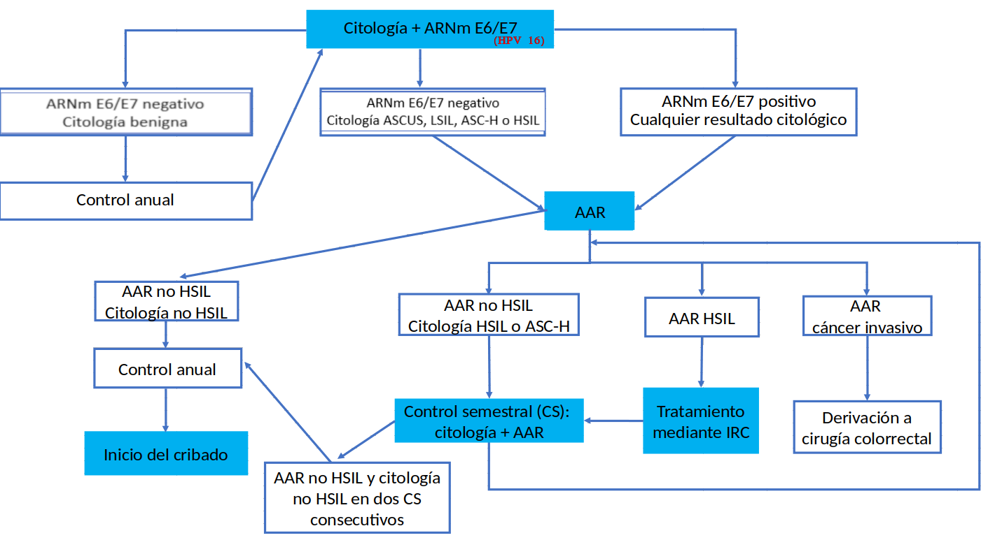
Variable | Descripción | Valor | N (numerador/denominador) | Periodo | Otro periodo (si no disponible en columna anterior) | Fuente (estudio o externa indicando cual) | Observaciones
p_cyto_benign_arn16_neg | Proporción de pacientes con resultado de citología benigno y ARNm E6/E7 (HPV16) negativo (sobre total de pacientes) | 29.18% | 103/353 | Otro (indicar) | Desde 01/06/2016 a 31/07/2019
p_hra_nohsilic_cyto_nohsil | Proporción de pacientes con anoscopia no HSIL ni cancer y citología no HSIL (sobre total de pacientes con citologia no benigna o ARNm E6/E7 (HPV16) positivo) | 53.60% | 134/250 | Otro (indicar) | Desde 01/06/2016 a 31/07/2019
p_hra_nohsilic_cyto_hsil | Proporción de pacientes con anoscopia no HSIL ni cancer y citología HSIL (sobre total de pacientes con citologia no benigna o ARNm E6/E7 (HPV16) positivo) | 9.20% | 23/250 | Otro (indicar) | Desde 01/06/2016 a 31/07/2019
p_hra_hsil | Proporción de pacientes con anoscopia HSIL (sobre total de pacientes con citologia no benigna o ARNm E6/E7 (HPV16) positivo) | 36.80% | 92/250 | Otro (indicar) | Desde 01/06/2016 a 31/07/2019
p_hra_ic | Proporción de pacientes con cáncer invasivo o no invasivo en anoscopia (sobre total de pacientes con citologia no benigna o ARNm E6/E7 (HPV16) positivo) | 0.40% | 1/250 | Otro (indicar) | Desde 01/06/2016 a 31/07/2019
p_regression_hra_hsil_o_cyto_hsil | Proporción de pacientes con regresión, anoscopia HSIL o citologia HSIL (sobre total de pacientes con anoscopia HSIL o citologia HSIL)
p_progression_hra_hsil_o_cyto_hsil | Proporción de pacientes con progresión, anoscopia HSIL o citologia HSIL (sobre total de pacientes con anoscopia HSIL o citologia HSIL)
p_persistence_hra_hsil_o_cyto_hsil | Proporción de pacientes con persistencia, anoscopia HSIL o citologia HSIL (sobre total de pacientes con anoscopia HSIL o citologia HSIL)
p_regression_progression_hra_hsil_o_cyto_hsil | Proporción de pacientes con regresión que posteriormente pasan a progresión, anoscopia HSIL o citologia HSIL (sobre total de pacientes con anoscopia HSIL o citologia HSIL)
p_progression_regression_hra_hsil_o_cyto_hsil | Proporción de pacientes con progresión que posteriormente pasan a regresión, anoscopia HSIL o citologia HSIL (sobre total de pacientes con anoscopia HSIL o citologia HSIL)
p_no_compound_result_hra_hsil_o_cyto_hsil | Proporción de pacientes sin resultado compuesto, anoscopia HSIL o citologia HSIL (sobre total de pacientes con anoscopia HSIL o citologia HSIL)
c_cyto | Coste de citología
c_arn | Coste de prueba ARNm E6/E7
c_cyto_and_arn | Coste de citología + prueba ARNm E6/E7
c_hra | Coste de AAR (médico/enfermera + uso del aparato + lectura + otros)
c_surgery | Coste de cirugía colorrectal
c_irc | Coste de tratamiento de coagulación mediante infrarrojos
u_healthy | Utility en estado saludable
u_ascus | Utility de ASCUS
u_lsil | Utility de LSIL
u_asc-h | Utility de ASC-H
u_hsil | Utility de HSIL
u_cancer | Utility de cáncer invasivo anal
u_survive_surgery | Utility tras sobrevivir cirugía colorrectal
u_hsil_irc | Utility HSIL tras tratamiento IRC

arnme6e7_hpv161845_tratamiento

Variable | Descripción | Valor | N (numerador/denominador) | Periodo | Otro periodo (si no disponible en columna anterior) | Fuente (estudio o externa indicando cual) | Observaciones
p_cyto_benign_arn1618_neg | Proporción de pacientes con resultado de citología benigno y ARNm E6/E7 (HPV1618) negativo (sobre total de pacientes) | 30.59% | 108/353 | Otro (indicar) | Desde 01/06/2016 a 31/07/2019
p_hra_nohsilic_cyto_nohsil | Proporción de pacientes con anoscopia no HSIL ni cancer y citología no HSIL (sobre total de pacientes con citologia no benigna o ARNm E6/E7 (HPV1618) positivo) | 52.65% | 129/245 | Otro (indicar) | Desde 01/06/2016 a 31/07/2019
p_hra_nohsilic_cyto_hsil | Proporción de pacientes con anoscopia no HSIL ni cancer y citología HSIL (sobre total de pacientes con citologia no benigna o ARNm E6/E7 (HPV1618) positivo) | 9.39% | 23/245 | Otro (indicar) | Desde 01/06/2016 a 31/07/2019
p_hra_hsil | Proporción de pacientes con anoscopia HSIL (sobre total de pacientes con citologia no benigna o ARNm E6/E7 (HPV1618) positivo) | 37.55% | 92/245 | Otro (indicar) | Desde 01/06/2016 a 31/07/2019
p_hra_ic | Proporción de pacientes con cáncer invasivo o no invasivo en anoscopia (sobre total de pacientes con citologia no benigna o ARNm E6/E7 (HPV1618) positivo) | 0.41% | 1/245 | Otro (indicar) | Desde 01/06/2016 a 31/07/2019
p_regression_hra_hsil_o_cyto_hsil | Proporción de pacientes con regresión, anoscopia HSIL o citologia HSIL (sobre total de pacientes con anoscopia HSIL o citologia HSIL)
p_progression_hra_hsil_o_cyto_hsil | Proporción de pacientes con progresión, anoscopia HSIL o citologia HSIL (sobre total de pacientes con anoscopia HSIL o citologia HSIL)
p_persistence_hra_hsil_o_cyto_hsil | Proporción de pacientes con persistencia, anoscopia HSIL o citologia HSIL (sobre total de pacientes con anoscopia HSIL o citologia HSIL)
p_regression_progression_hra_hsil_o_cyto_hsil | Proporción de pacientes con regresión que posteriormente pasan a progresión, anoscopia HSIL o citologia HSIL (sobre total de pacientes con anoscopia HSIL o citologia HSIL)
p_progression_regression_hra_hsil_o_cyto_hsil | Proporción de pacientes con progresión que posteriormente pasan a regresión, anoscopia HSIL o citologia HSIL (sobre total de pacientes con anoscopia HSIL o citologia HSIL)
p_no_compound_result_hra_hsil_o_cyto_hsil | Proporción de pacientes sin resultado compuesto, anoscopia HSIL o citologia HSIL (sobre total de pacientes con anoscopia HSIL o citologia HSIL)
c_cyto | Coste de citología
c_arn | Coste de prueba ARNm E6/E7
c_cyto_and_arn | Coste de citología + prueba ARNm E6/E7
c_hra | Coste de AAR (médico/enfermera + uso del aparato + lectura + otros)
c_surgery | Coste de cirugía colorrectal
c_irc | Coste de tratamiento de coagulación mediante infrarrojos
u_healthy | Utility en estado saludable
u_ascus | Utility de ASCUS
u_lsil | Utility de LSIL
u_asc-h | Utility de ASC-H
u_hsil | Utility de HSIL
u_cancer | Utility de cáncer invasivo anal
u_survive_surgery | Utility tras sobrevivir cirugía colorrectal
u_hsil_irc | Utility HSIL tras tratamiento IRC

arnme6e7_hpvhr_tratamiento

Variable | Descripción | Valor | N (numerador/denominador) | Periodo | Otro periodo (si no disponible en columna anterior) | Fuente (estudio o externa indicando cual) | Observaciones
p_cyto_benign_arnhr_neg | Proporción de pacientes con resultado de citología benigno y ARNm E6/E7 (HPV-HR) negativo (sobre total de pacientes) | 20.68% | 73/353 | Otro (indicar) | Desde 01/06/2016 a 31/07/2019
p_hra_nohsilic_cyto_nohsil | Proporción de pacientes con anoscopia no HSIL ni cancer y citología no HSIL (sobre total de pacientes con citologia no benigna o ARNm E6/E7 (HPV-HR) positivo) | 55.00% | 154/280 | Otro (indicar) | Desde 01/06/2016 a 31/07/2019
p_hra_nohsilic_cyto_hsil | Proporción de pacientes con anoscopia no HSIL ni cancer y citología HSIL (sobre total de pacientes con citologia no benigna o ARNm E6/E7 (HPV-HR) positivo) | 7.50% | 21/280 | Otro (indicar) | Desde 01/06/2016 a 31/07/2019
p_hra_hsil | Proporción de pacientes con anoscopia HSIL (sobre total de pacientes con citologia no benigna o ARNm E6/E7 (HPV-HR) positivo) | 37.14% | 104/280 | Otro (indicar) | Desde 01/06/2016 a 31/07/2019
p_hra_ic | Proporción de pacientes con cáncer invasivo o no invasivo en anoscopia (sobre total de pacientes con citologia no benigna o ARNm E6/E7 (HPV-HR) positivo) | 0.36% | 1/280 | Otro (indicar) | Desde 01/06/2016 a 31/07/2019
p_regression_hra_hsil_o_cyto_hsil | Proporción de pacientes con regresión, anoscopia HSIL o citologia HSIL (sobre total de pacientes con anoscopia HSIL o citologia HSIL)
p_progression_hra_hsil_o_cyto_hsil | Proporción de pacientes con progresión, anoscopia HSIL o citologia HSIL (sobre total de pacientes con anoscopia HSIL o citologia HSIL)
p_persistence_hra_hsil_o_cyto_hsil | Proporción de pacientes con persistencia, anoscopia HSIL o citologia HSIL (sobre total de pacientes con anoscopia HSIL o citologia HSIL)
p_regression_progression_hra_hsil_o_cyto_hsil | Proporción de pacientes con regresión que posteriormente pasan a progresión, anoscopia HSIL o citologia HSIL (sobre total de pacientes con anoscopia HSIL o citologia HSIL)
p_progression_regression_hra_hsil_o_cyto_hsil | Proporción de pacientes con progresión que posteriormente pasan a regresión, anoscopia HSIL o citologia HSIL (sobre total de pacientes con anoscopia HSIL o citologia HSIL)
p_no_compound_result_hra_hsil_o_cyto_hsil | Proporción de pacientes sin resultado compuesto, anoscopia HSIL o citologia HSIL (sobre total de pacientes con anoscopia HSIL o citologia HSIL)
c_cyto | Coste de citología
c_arn | Coste de prueba ARNm E6/E7
c_cyto_and_arn | Coste de citología + prueba ARNm E6/E7
c_hra | Coste de AAR (médico/enfermera + uso del aparato + lectura + otros)
c_surgery | Coste de cirugía colorrectal
c_irc | Coste de tratamiento de coagulación mediante infrarrojos
u_healthy | Utility en estado saludable
u_ascus | Utility de ASCUS
u_lsil | Utility de LSIL
u_asc-h | Utility de ASC-H
u_hsil | Utility de HSIL
u_cancer | Utility de cáncer invasivo anal
u_survive_surgery | Utility tras sobrevivir cirugía colorrectal
u_hsil_irc | Utility HSIL tras tratamiento IRC

